Entidade NÃO Normalizada
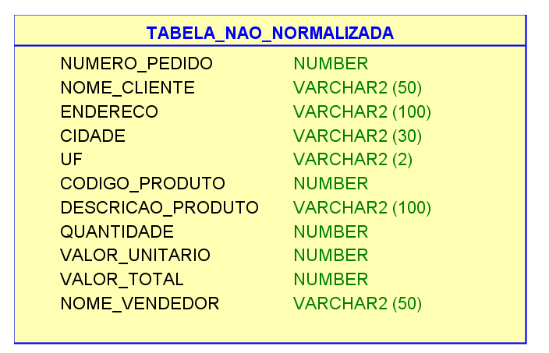
ENTIDADE NÃO NORMALIZADA

Número Pedido | Cliente | Endereço | Cidade | UF | Código Produto | Descrição Produto | Quantidade | Preço Unitário | Valor Total | Vendedor
000347 | JOSÉ DA SILVA SANTOS | AV.NOVE DE JULHO, 155 - CENTRO | SÃO PALO | SP | 97892567 | Caderno Universitário Espiral 200 fls | 2 | R$ 8.00 | R$ 16.00 | Maria da Silva Snatos
000347 | JOSÉ DA SILVA SANTOS | AV.NOVE DE JULHO, 155 - CENTRO | SÃO PALO | SP | 977987 | Caneta Esferográfica Azul | 1 | R$ 1.50 | R$ 1.50 | Maria da Silva Snatos
000347 | JOSÉ DA SILVA SANTOS | AV.NOVE DE JULHO, 155 - CENTRO | SÃO PALO | SP | 977990 | Caneta Esferográfica Vermelha | 1 | R$ 1.50 | R$ 1.50 | Maria da Silva Snatos
000347 | JOSÉ DA SILVA SANTOS | AV.NOVE DE JULHO, 155 - CENTRO | SÃO PALO | SP | 85146879 | Papel Sulfite A4 | 1 | R$ 12.00 | R$ 12.00 | Maria da Silva Snatos
000347 | JOSÉ DA SILVA SANTOS | AV.NOVE DE JULHO, 155 - CENTRO | SÃO PALO | SP | 564779 | CD-ROM Gravável (CDR) | 10 | R$ 1.50 | R$ 15.00 | Maria da Silva Snatos

3FN
 | Cliente | Endereço | Cidade | UF
 | JOSÉ DA SILVA SANTOS | AV.NOVE DE JULHO, 155 - CENTRO | SÃO PAULO | SP

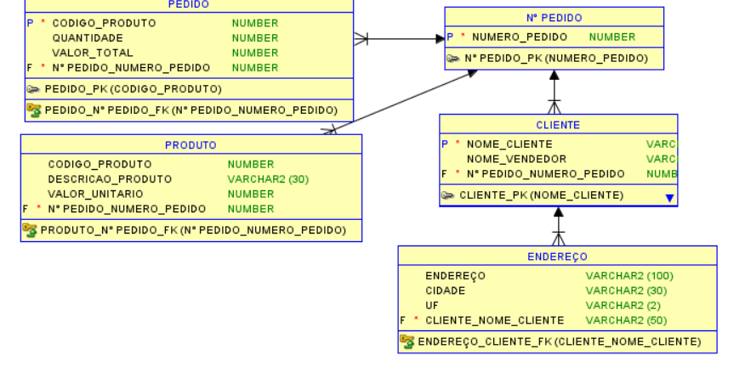
 | Código Produto | Descrição Produto | Preço Unitário
 | 97892567 | Caderno Universitário Espiral 200 fls | R$ 8.00
Número Pedido | 977987 | Caneta Esferográfica Azul | R$ 1.50
000347 | 977990 | Caneta Esferográfica Vermelha | R$ 1.50
 | 85146879 | Papel Sulfite A4 | R$ 12.00
 | 564779 | CD-ROM Gravável (CDR) | R$ 1.50

 | Cliente | Vendedor
 | JOSÉ DA SILVA SANTOS | Maria da Silva Santos

